1
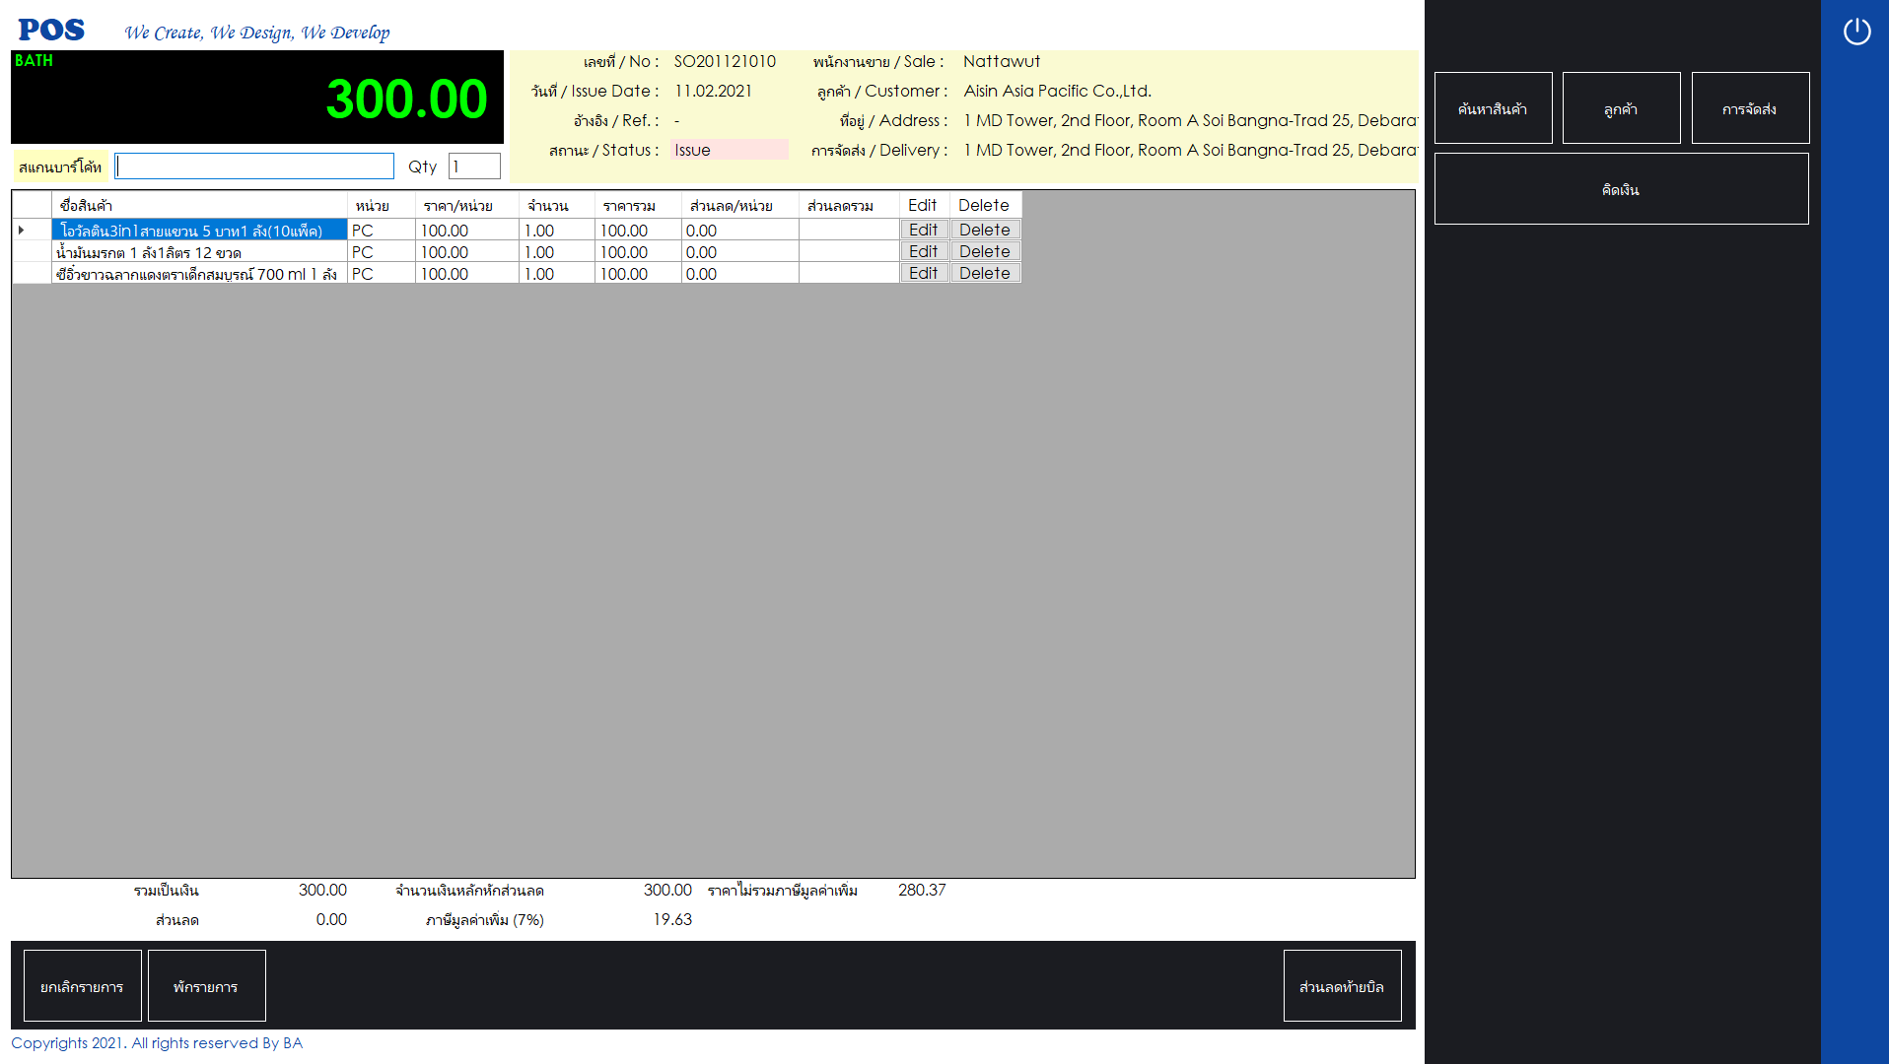

X

ถ้าไม่ใส่ส่วนลดจะพักบิลไม่ได้
ลดท้ายบิลไม่ได้
คิดเงินไม่ได้
พูดง่ายๆคือ save change ไม่ได้เพราะ database ตั้งเป็น not null (อย่างน้อยต้องมีค่าเป็น 0

X
X

2
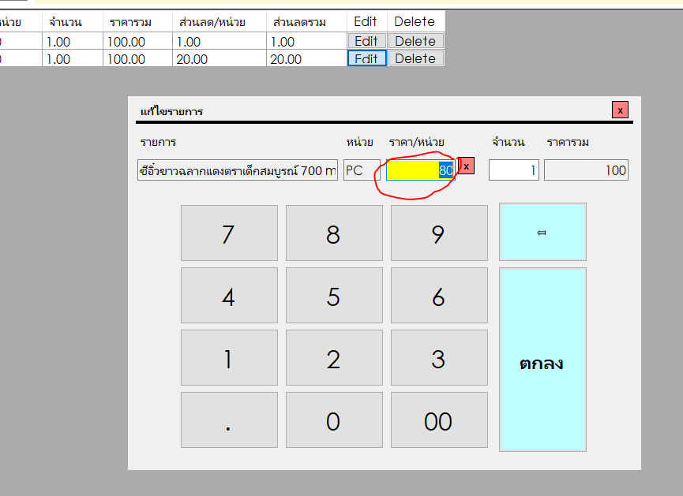

ใส่ส่วนลดได้มากกว่าและน้อยกว่าค่า max min ใน database

3
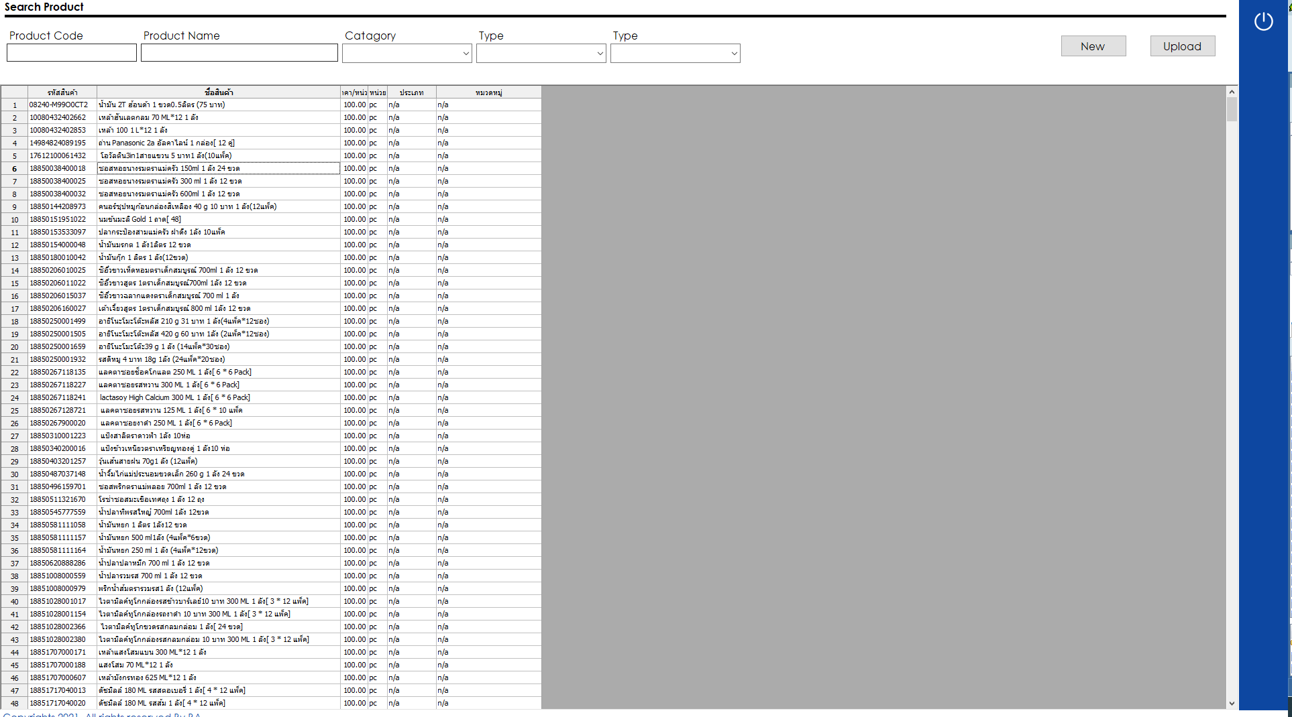

Edit ยังไม่ได้

4
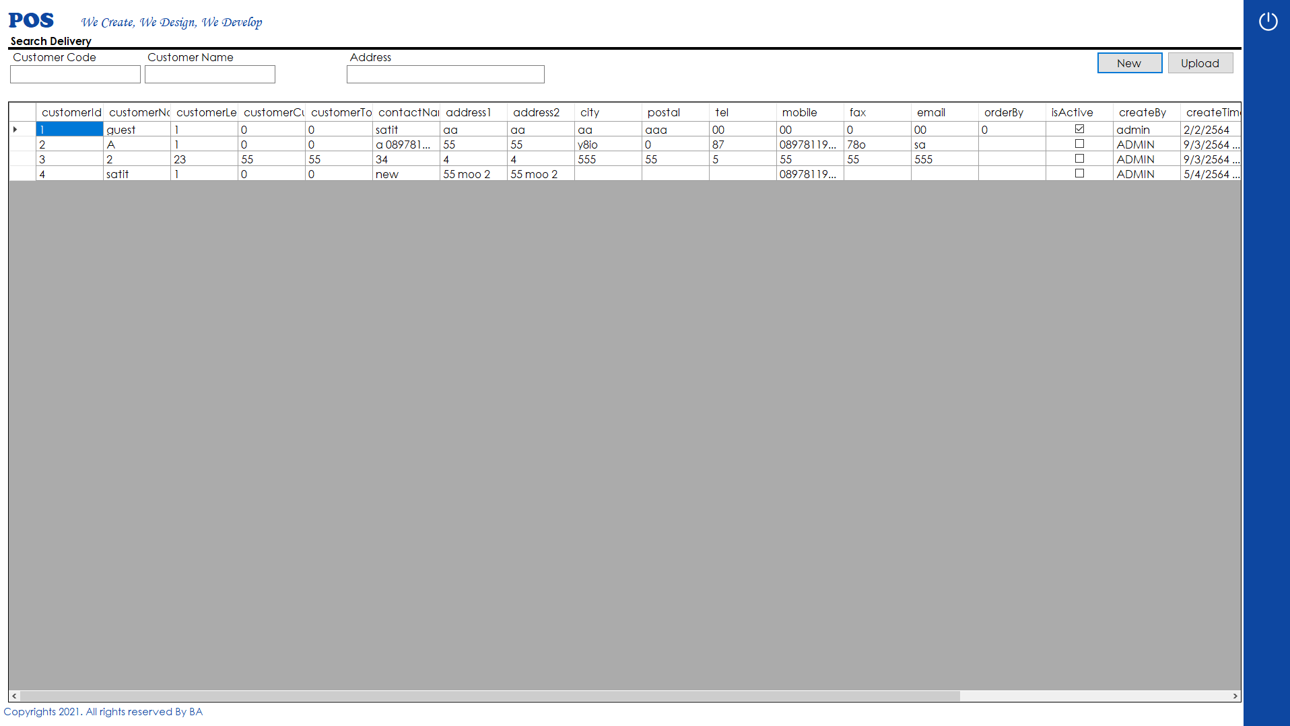

Edit ยังไม่ได้

